【予防給付】記入方法に関して（必ず守って下さい）
運動機能向上プログラム評価表に関して
男性の記録入力をする場合は

必ずこの入力方法を守って下さい。
入力ミスでの誤作動に関しては責任は負いかねます。まず、この未入力ファイルのバックアップを取ってください。
参加者男性 記録一覧
参加者女性 記録一覧

本評価表は「参加男性 記録一覧」と「参加女性 記録一覧」を記入することによって、それぞれの「個人記録用紙」が完成するようにしてあります。
記入を完成すると
評価内容を記入

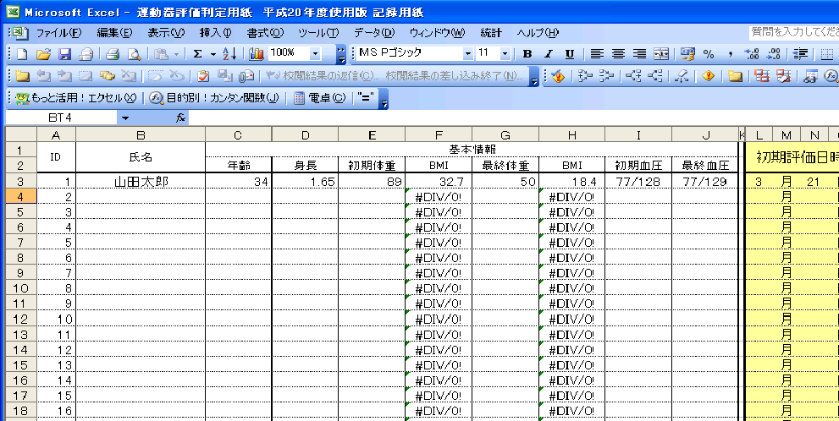
自動的に完成
参加者男性 個人記録用紙
参加者女性 個人記録用紙

「参加者男性 記録一覧」「参加者女性 記録一覧」と「男・女」別にしている理由は、それぞれ（握力・長座位体前屈・開眼片足立ち・5ｍ歩行・TUG・FRテスト）テストの結果から、点数化するために別にしています。（判定基準が男女別であるため。）

印刷

評価用紙には、結果を記入していただければ、得点は自動的に判定されます。
※「身長（m）」と「体重（ｋｇ）」を記入していただければ、BMIも自動的に計算されます。
ただし記入に関しては単位には気をつけてください。
①身長 → m 「１５６㎝の場合は、1.56と入力」
②体重 → ㎏
③握力 → ㎏
④長座位体前屈 → cm
⑤5m歩行 → 秒
⑥TUG → 秒
⑦FRテスト → cm
参加者に配布
フィードバック

初期評価入力画面（バックは薄黄色）
最終評価入力画面（バックはベージュ）

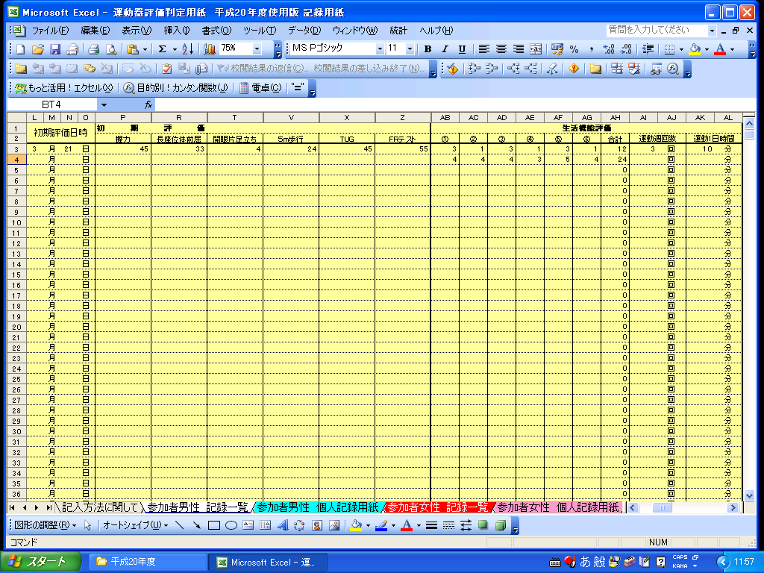
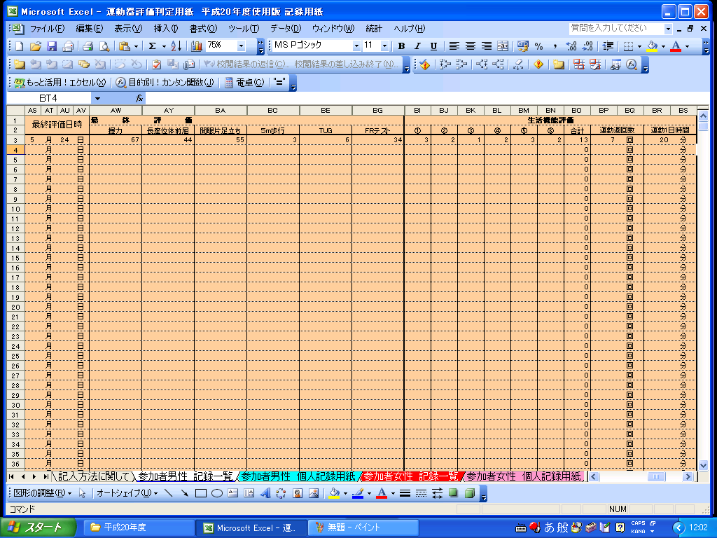

運動器向上専門部会がデータを分析

まず、参加者のこの票を完成させるようにしてください。
その後、個票の印刷に移行してください。
個票はこの画面が完成が必要です。

個人記録用紙は、
「男性ID」あるいは「女性ID」の横（セル番号B１）にカーソルを合わせるとリスト番号が現れます。
その番号が、記録一覧のIDと一致しますので、あとは自動的に個人記録用紙が完成します。

得点は自動的に配点されるようになっている

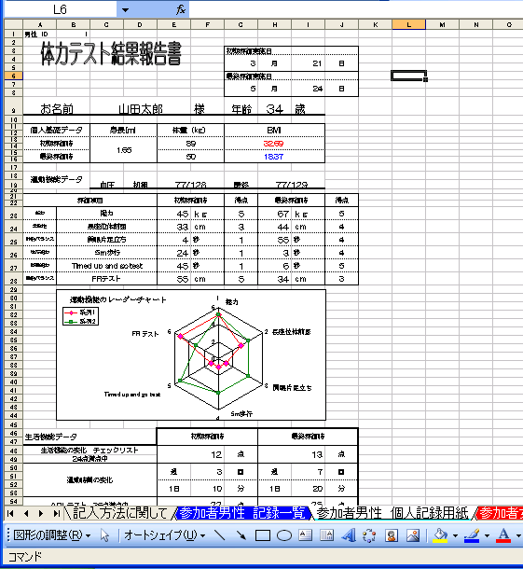
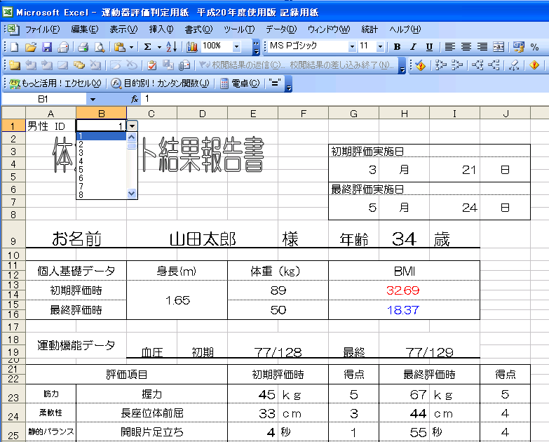

この部分でID番号を変更することで個票内容はすべて変更されます。

個票の中で、この数字は変更しないようにして下さい。
すべての数式が誤作動します。その場合の責任は負いかねます。

この部分を選択すると
個別票が表示される。

【予防給付】参加者男性 個人記録用紙
男性 ID | 1
体力テスト結果報告書
 |  |  |  |  |  | 初期評価実施日
 |  |  |  |  |  | 3 | 月 | 21 | 日

 |  |  |  |  |  | 最終評価実施日
 |  |  |  |  |  | 5 | 月 | 24 | 日

お名前 |  | 山田太郎（例） |  |  | 様 | 年齢 | 34 | 歳

個人基礎データ |  | 身長(m) |  | 体重（㎏） |  | BMI

初期評価時 |  | 1.65 |  | 89 |  | 32.69

最終評価時 |  |  |  | 50 |  | 18.37

運動機能データ |  | 血圧 | 初期 | 128/77 |  | 最終 | 120/60

評価項目 |  |  |  | 初期評価時 |  | 得点 | 最終評価時 |  | 得点

筋力 | 握力 |  |  | 45 | ｋｇ | 5 | 67 | ｋｇ | 5
柔軟性 | 長座位体前屈 |  |  | 33 | ｃｍ | 4 | 29 | ｃｍ | 5
静的バランス | 開眼片足立ち |  |  | 4 | 秒 | 4 | 55 | 秒 | 5
歩行能力 | ５m歩行 |  |  | 24 | 秒 | 0 | 3 | 秒 | 5
移動能力 | Timed up and go test |  |  | 45 | 秒 | 0 | 6 | 秒 | 5
動的バランス | FRテスト |  |  | 55 | ｃｍ | 5 | 34 | ｃｍ | 4
運動機能のレーダーチャート

生活機能データ |  |  |  | 初期評価時 |  |  | 最終評価時

運動器の状態 |  |  |  | 18 |  | 点 | 29 |  | 点

痛みの変化 |  |  |  | 膝 | 3 |  | 膝 | 7

 |  |  |  | 腰 | 10 |  | 腰 | 20

ADLテスト ２５点満点中 |  |  |  | 22 |  | 点 | 25 |  | 点

【予防給付】参加者女性 個人記録用紙
女性 ID | 1
体力テスト結果報告書
 |  |  |  |  |  | 初期評価実施日
 |  |  |  |  |  | 3 | 月 | 21 | 日

 |  |  |  |  |  | 最終評価実施日
 |  |  |  |  |  | 5 | 月 | 24 | 日

お名前 |  | 山田花子（例） |  |  | 様 | 年齢 | 34 | 歳

個人基礎データ |  | 身長(m) |  | 体重（㎏） |  | BMI

初期評価時 |  | 1.59 |  | 70 |  | 27.69

最終評価時 |  |  |  | 65 |  | 25.71

運動機能データ |  | 血圧 | 初期 | 118/70 |  | 最終 | 120/66

評価項目 |  |  |  | 初期評価時 |  | 得点 | 最終評価時 |  | 得点

筋力 | 握力 |  |  | 22 | ｋｇ | 5 | 67 | ｋｇ | 5
柔軟性 | 長座位体前屈 |  |  | 33 | ｃｍ | 4 | 44 | ｃｍ | 5
静的バランス | 開眼片足立ち |  |  | 20 | 秒 | 5 | 55 | 秒 | 5
歩行能力 | ５m歩行 |  |  | 4 | 秒 | 5 | 3 | 秒 | 5
移動能力 | Timed up and go test |  |  | 45 | 秒 | 0 | 6 | 秒 | 5
動的バランス | FRテスト |  |  | 30 | ｃｍ | 5 | 34 | ｃｍ | 5
運動機能のレーダーチャート

生活機能データ |  |  |  | 初期評価時 |  |  | 最終評価時

運動器の状態 |  |  |  | 24 |  | 点 | 30 |  | 点

痛みの変化 |  |  |  | 膝 | 3 |  | 膝 | 7

 |  |  |  | 腰 | 10 |  | 腰 | 20

ADLテスト ２５点満点中 |  |  |  | 22 |  | 点 | 25 |  | 点

→判定基準→変更厳禁→
これから先のシートの内容は変更しないようにしてください。

